生活
これから |  | はじめます | これで

 |  | 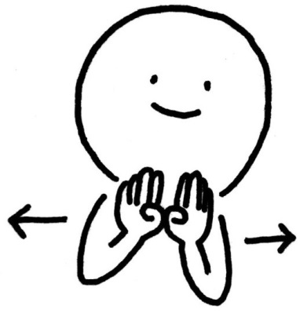

①掌で押さえるイメージ ②手を立てて横へ動かす |  | 扉を開けるイメージ | 掌で押さえるイメージ

おわります |  | あさのかい | かえりのかい

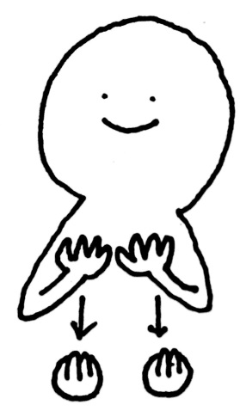
 | 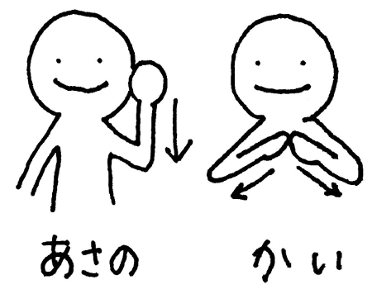 |  | 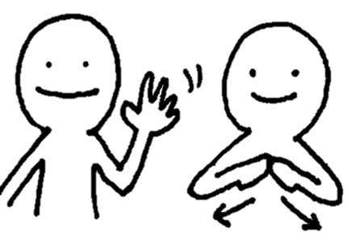

手をすぼめながら下へ |  | ①頭の横でグーをおろす ②「会」をイメージ | ①手を振る ②「会」

きがえ |  | きゅうしょく | ランニング

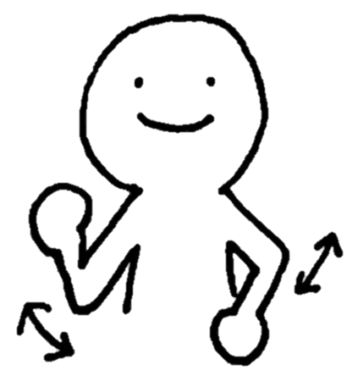
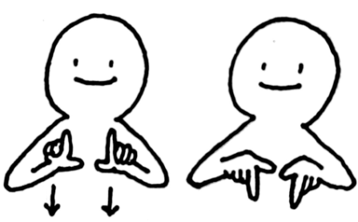 |  | 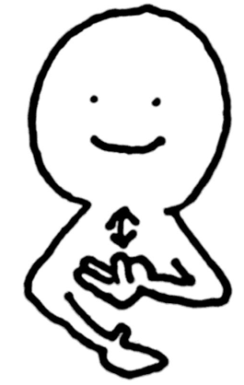

①親指と人差し指を伸ばす ②下にひっくり返す |  | 茶碗を持ち、 お箸で食べるイメージ | 走るイメージで腕を振る

はみがき |  | そうじ（低学年） | そうじ（高学年）

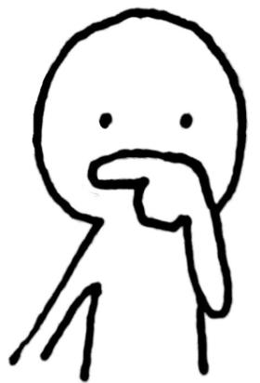 |  | 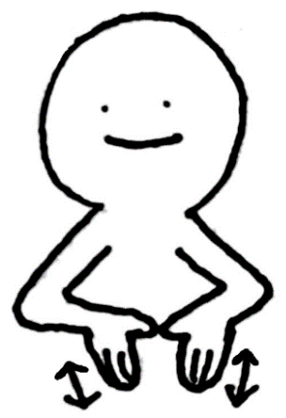

人差し指を歯ブラシに 見立てて、歯を磨く |  | 雑巾がけのイメージ | ほうきのイメージ

あさがくしゅう

①「あさ」 ②「がくしゅう」

教科
おんがく | たいいく | ことばかず

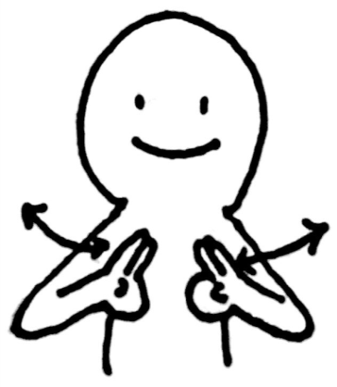 |  | 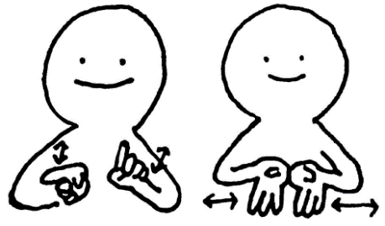

ことば かず

人差し指と中指を付け、 指揮者のように腕を振る | 腕をクロスさせたり 広げたりする | ①人差し指を前後に振る ②指数字の「３」を上向きに つくり、２回合わせる。

ずこう | さんぽ | あそび・げーむ

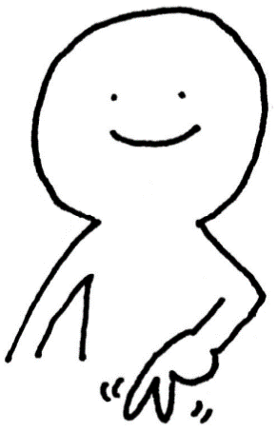

①パーの上を筆のように ②グーを上下にトントン | ２本指を脚に見立てて パタパタと歩く | 人差し指を前後に振る

わんぱくたいむ | えんげい | かだいべつ

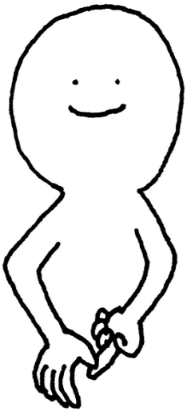
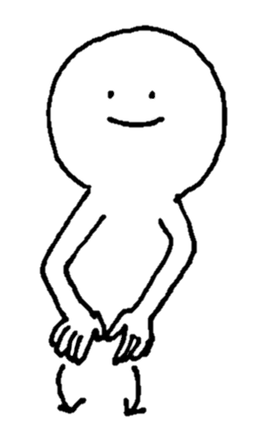
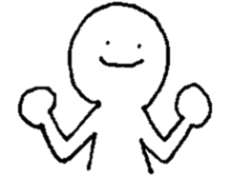

①元気モリモリ ②Tの字をつくる | 人差し指と５本指で 農具をイメージ | 端から丸を３つつくる

たんじょうかい | にゅうよく・おふろ | ちょうり

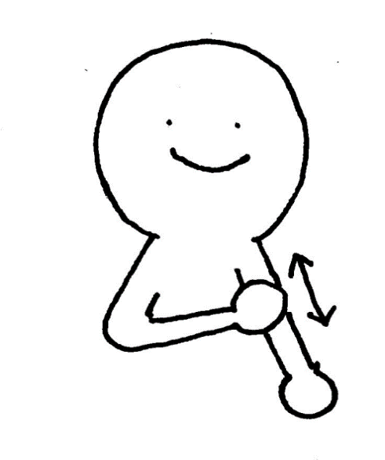
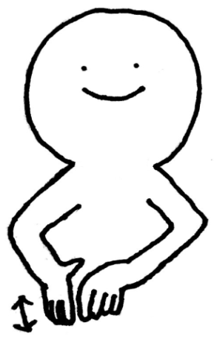
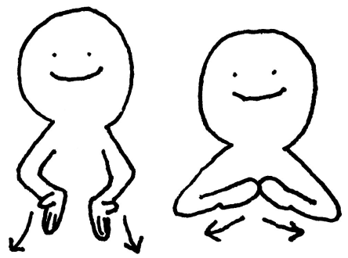

たんじょう かい

①赤ちゃんがお母さんから 産まれるイメージ ②「会」 | 腕を洗う | 包丁で切るイメージ

しょうしゅうかい | ぜんこうしゅうかい | しゃしん

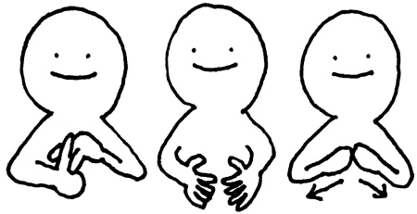

しょう しゅう かい

①「小」をイメージ ②両手で中心に集めるイメージ ③「会」 | ①「zip」のイメージ ②両手で中心に集めるイメージ ③「会」 | シャッターを押す

かつどう | がくねん かつどう | くらす かつどう

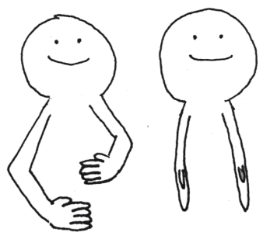

まとめても
いいかもしれませんね

両手グー、前回りぐるぐる～ | ①片方ずつ首元詰襟のイメージ ②グーに学年の数字トントン ③「かつどう」 | ①横 ②縦で四角を作る ③「かつどう」

どうとく | くりーんたいむ | ぷーる

低
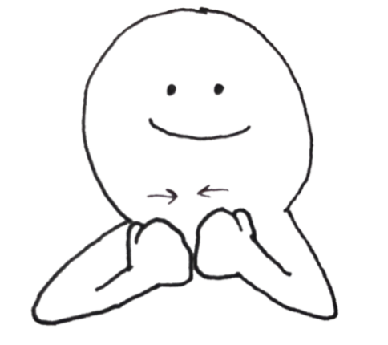 |  | 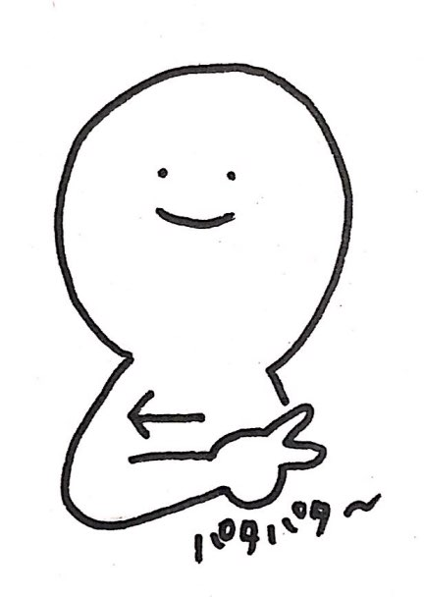

高

親指外グー、２回トントン | ①そうじのサイン ②Ｔの字をつくる | バタ足をイメージして 横に動かす

こころとからだ | くらぶ（現） | くらぶ（新）

ぶ
 | 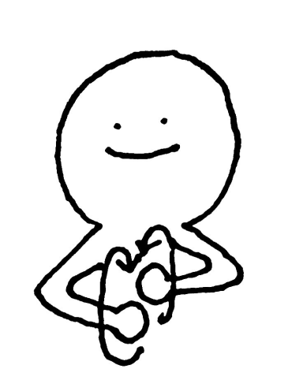

①人差し指で身体をぐるり ②パーで身体をぐるり | 手を後ろ方向にぐるぐる回す | ①「かつどう」 ②下向きL字を外にスライド

行事など
じぜん がくしゅう | れんしゅう | えんそく

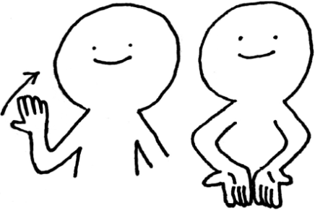 | 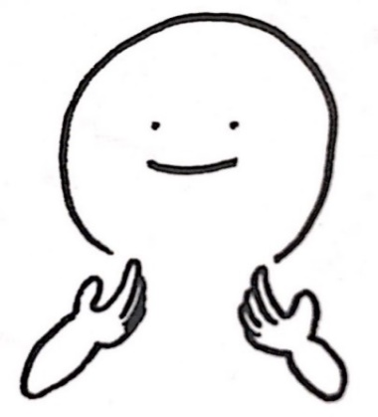 | 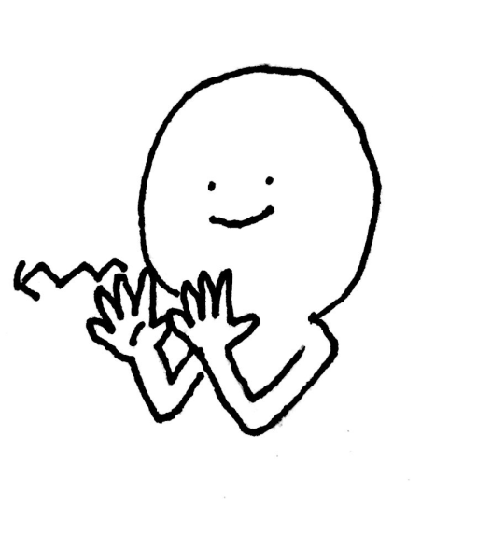

①手を前から後ろに引く ②「がくしゅう」 | 肩を２回たたく | 親指と小指をつけ、 列になって歩くイメージ

こうがい がくしゅう | うんどうかい | がくしゅうはっぴょうかい

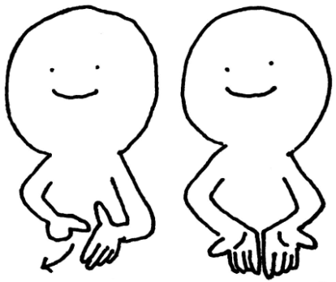 | 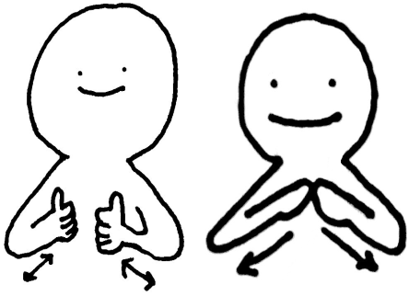

①人差し指で反対の手の平を 外側になぞる ②「がくしゅう」 | ①親指を立てて交互に前後 ②「会」 | ①上向きパー２回合わせる ②グー、L字を前に出す ③「会」

さくひんてん | こうりゅう | しゅくはく がくしゅう

 | 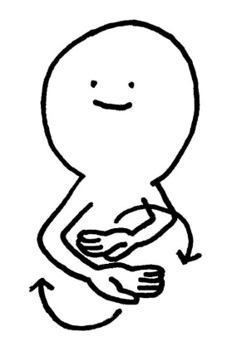 | 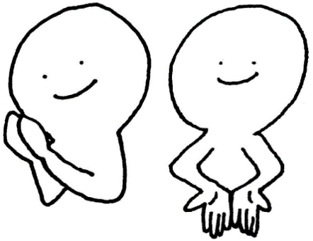

①「ずこう」 ②内向きパー、外側に3回 | 上向きパー、 両手でくるくる混ぜる | ①頬の横で両手を合わせる ②「がくしゅう」

しゅうがくりょこう | そつぎょうしき | かんしょうかい

 | 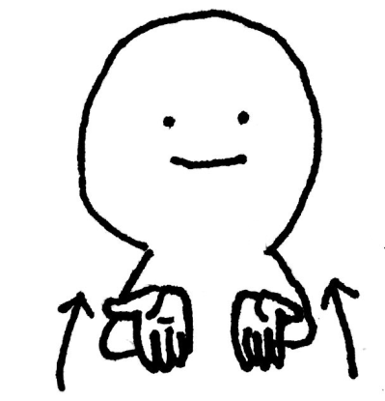 | 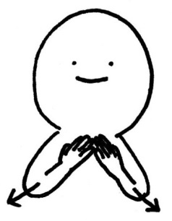

①上向きパー、上に ②パーをなぞるように ピースを回す | 卒業証書を手前に受け取る | ①目からビーム ②「会」をイメージ

たいりょくづくり | そつぎょうせいを おくるかい | たなばた

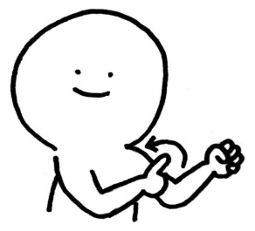 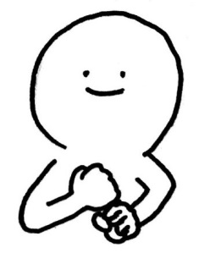 | 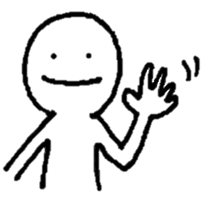

①力こぶを描くように ②グーを上下にトントン | ①「そつぎょう」 ②バイバイする ③「会」 | 「yo！」のポーズ

あんぜん がくしゅう | がんばろうのかい | がんばりましたのかい

①手の平上向きのまま下へ ②「がくしゅう」 | ①元気モリモリ ②「会」 | ①元気モリモリ ②下におさえる ③「会」

ひなんくんれん | じどうかい | せんきょ

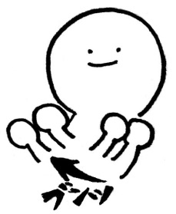

①両腕を1回振る、 逃げるイメージ ②「れんしゅう」 | ①下に2回おさえる、 子どものイメージ ②「会」 | 左右交互に投票箱に入れる イメージ

たちあい | えんぜつかい | さんかん

 |  | 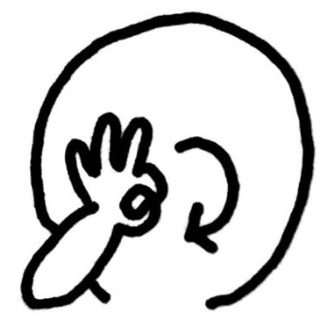

①手の平に人が立つイメージ ②人差し指を中心で合わせる | ①シュワッチを前後に振る ②「会」 | OKサインを顔の前でぐるり

でんしゃ がくしゅう | でんしゃ がくしゅう | おやこ おたのしみかい

（現・手話）

親指 小指
 | 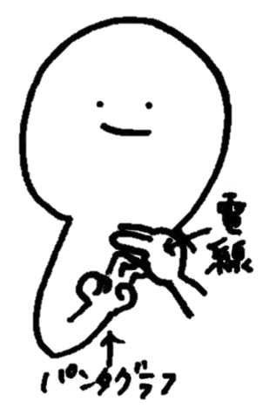

おや こ

①汽車ぽっぽ ②「がくしゅう」 ※分かりやすさを考慮 | 電線の下を電車（パンタグラフ）が通るイメージ
おたのしみ かい

しぎょうしき | しゅうぎょう/しゅうりょう しき | おべんとう

 |  | 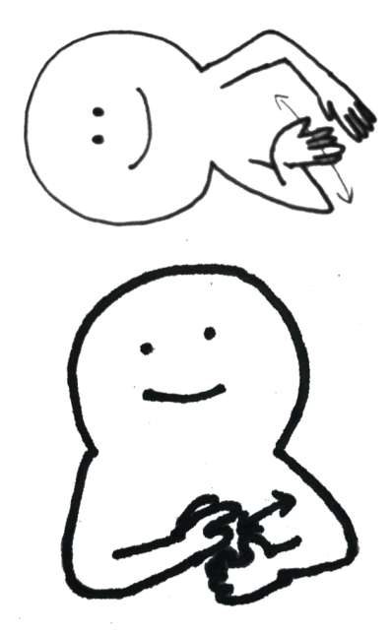

①「はじめる」 ②重ねた手を前に離す | ①「おわり」 ②重ねた手を前に離す | おむすびをにぎる

検診、検査
検診 | 検査 | しんたいそくてい

 | 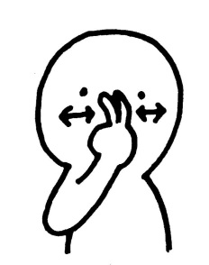 | 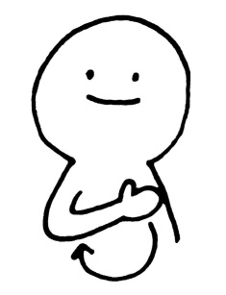

指曲げてピース | 指曲げピースを目の前で 動かす | ①体をぐるっとなでる ②ピースを目の前で動かす

たいじゅうそくてい | 内科 | 心臓

①お腹から「重い」イメージで下へ下げる ②ピースを目の前で動かす | 聴診器をあてるイメージ | 胸の中心を指差す

耳鼻科 | 歯科 | 眼科

鼻、耳を指す | 歯を指す | 目を指さす

視力 | 聴力

片目を隠す | 聞く

